Graphique 1.17
Pourcentage de la population ayant reçu un héritage ou une donation substantielle
2015 ou dernière année disponible

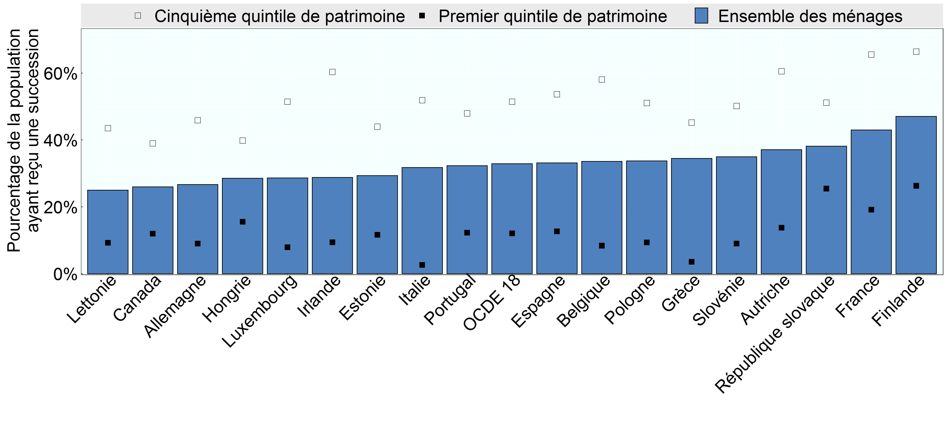

Note:
Source: Base de données de l’OCDE sur la distribution des richesses, oe.cd/wealth, (Balestra et Tonkin, 2018).

Row Number | Pays | Group | Variable | Valeur
1 | Lettonie | Ensemble des ménages | % population ayant reçu une succession | 0.25
2 | Canada | Ensemble des ménages | % population ayant reçu une succession | 0.26
3 | Allemagne | Ensemble des ménages | % population ayant reçu une succession | 0.27
4 | Hongrie | Ensemble des ménages | % population ayant reçu une succession | 0.29
5 | Luxembourg | Ensemble des ménages | % population ayant reçu une succession | 0.29
6 | Irlande | Ensemble des ménages | % population ayant reçu une succession | 0.29
7 | Estonie | Ensemble des ménages | % population ayant reçu une succession | 0.29
8 | Italie | Ensemble des ménages | % population ayant reçu une succession | 0.32
9 | Portugal | Ensemble des ménages | % population ayant reçu une succession | 0.32
10 | OCDE 18 | Ensemble des ménages | % population ayant reçu une succession | 0.33
11 | Espagne | Ensemble des ménages | % population ayant reçu une succession | 0.33
12 | Belgique | Ensemble des ménages | % population ayant reçu une succession | 0.34
13 | Pologne | Ensemble des ménages | % population ayant reçu une succession | 0.34
14 | Grèce | Ensemble des ménages | % population ayant reçu une succession | 0.34
15 | Slovénie | Ensemble des ménages | % population ayant reçu une succession | 0.35
16 | Autriche | Ensemble des ménages | % population ayant reçu une succession | 0.37
17 | République slovaque | Ensemble des ménages | % population ayant reçu une succession | 0.38
18 | France | Ensemble des ménages | % population ayant reçu une succession | 0.43
19 | Finlande | Ensemble des ménages | % population ayant reçu une succession | 0.47
20 | République slovaque | Premier quintile de patrimoine | % population ayant reçu une succession | 0.25
21 | Finlande | Premier quintile de patrimoine | % population ayant reçu une succession | 0.26
22 | Hongrie | Premier quintile de patrimoine | % population ayant reçu une succession | 0.16
23 | Canada | Premier quintile de patrimoine | % population ayant reçu une succession | 0.12
24 | France | Premier quintile de patrimoine | % population ayant reçu une succession | 0.19
25 | Estonie | Premier quintile de patrimoine | % population ayant reçu une succession | 0.12
26 | Portugal | Premier quintile de patrimoine | % population ayant reçu une succession | 0.12
27 | Espagne | Premier quintile de patrimoine | % population ayant reçu une succession | 0.13
28 | OCDE 18 | Premier quintile de patrimoine | % population ayant reçu une succession | 0.12
29 | Autriche | Premier quintile de patrimoine | % population ayant reçu une succession | 0.14
30 | Lettonie | Premier quintile de patrimoine | % population ayant reçu une succession | 0.09
31 | Allemagne | Premier quintile de patrimoine | % population ayant reçu une succession | 0.09
32 | Pologne | Premier quintile de patrimoine | % population ayant reçu une succession | 0.09
33 | Slovénie | Premier quintile de patrimoine | % population ayant reçu une succession | 0.09
34 | Irlande | Premier quintile de patrimoine | % population ayant reçu une succession | 0.09
35 | Luxembourg | Premier quintile de patrimoine | % population ayant reçu une succession | 0.08
36 | Belgique | Premier quintile de patrimoine | % population ayant reçu une succession | 0.08
37 | Grèce | Premier quintile de patrimoine | % population ayant reçu une succession | 0.04
38 | Italie | Premier quintile de patrimoine | % population ayant reçu une succession | 0.03
39 | République slovaque | Cinquième quintile de patrimoine | % population ayant reçu une succession | 0.51
40 | Finlande | Cinquième quintile de patrimoine | % population ayant reçu une succession | 0.66
41 | Hongrie | Cinquième quintile de patrimoine | % population ayant reçu une succession | 0.40
42 | Canada | Cinquième quintile de patrimoine | % population ayant reçu une succession | 0.39
43 | France | Cinquième quintile de patrimoine | % population ayant reçu une succession | 0.66
44 | Estonie | Cinquième quintile de patrimoine | % population ayant reçu une succession | 0.44
45 | Portugal | Cinquième quintile de patrimoine | % population ayant reçu une succession | 0.48
46 | Espagne | Cinquième quintile de patrimoine | % population ayant reçu une succession | 0.54
47 | OCDE 18 | Cinquième quintile de patrimoine | % population ayant reçu une succession | 0.51
48 | Autriche | Cinquième quintile de patrimoine | % population ayant reçu une succession | 0.61
49 | Lettonie | Cinquième quintile de patrimoine | % population ayant reçu une succession | 0.44
50 | Allemagne | Cinquième quintile de patrimoine | % population ayant reçu une succession | 0.46
51 | Pologne | Cinquième quintile de patrimoine | % population ayant reçu une succession | 0.51
52 | Slovénie | Cinquième quintile de patrimoine | % population ayant reçu une succession | 0.50
53 | Irlande | Cinquième quintile de patrimoine | % population ayant reçu une succession | 0.60
54 | Luxembourg | Cinquième quintile de patrimoine | % population ayant reçu une succession | 0.51
55 | Belgique | Cinquième quintile de patrimoine | % population ayant reçu une succession | 0.58
56 | Grèce | Cinquième quintile de patrimoine | % population ayant reçu une succession | 0.45
57 | Italie | Cinquième quintile de patrimoine | % population ayant reçu une succession | 0.52

